Sheet1
DANH SÁCH SINH VIÊN THI LẠI HK2 NĂM HỌC 2021 - 2022

STT | MÃ SV | HỌ VÀ TÊN | Tên | LỚP | MÃ HP | TÊN HP | Thứ | Ngày thi | Giờ thi | Phòng Thi | Hình thức thi | Ghi chú
1 | 1631010024 | Cao Bá | Mậu | 17ĐVQT01 | 010200008201 | Quản trị nhân lực | 7 | 03/12/2022 | 12:30:00 | B201 | Tự luận | VLVH - Trùng lịch thi HK2 21-22
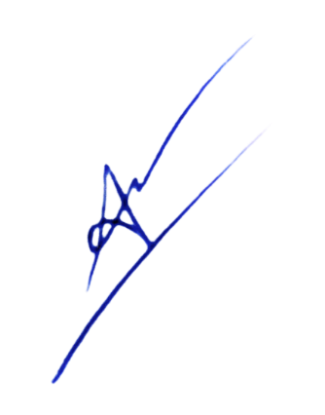
 |  |  | Lập bảng |  |  |  |  | Tp. HCM, ngày 22 tháng 11 năm 2022
 |  |  |  |  |  |  |  | PHÒNG ĐÀO TẠO

 |  |  | Ngô Thanh Tuấn |  |  |  |  | TS. Cổ Tấn Anh Vũ

